CALCOLO
 |  |  |  | Da allegare al titolo edilizio in questo formato (.XLSX) |  |  |  |  |  |  |  |  |  |  | Allegato 1CS - PREVIGENTE - VALIDO SOLO PER PDC IN SANATORIA CON DISCIPLINA PREVIGENTE - aggiornamento 11/02/2025
ALLEGATO 1Cs PREVIGENTE - PROSPETTO DI CALCOLO OBLAZIONE PDC IN SANATORIA - METODO PREVIGENTE (agg. 11/02/2025) |  |  |  |  |  |  |  |  |  |  |  |  |  |  | Pag 1/11 | L’utilizzo della disciplina pre-vigente presuppone, nel calcolo dei contributi dovuti, l’utilizzo delle superfici utili e superfici non residenziali (SU – SNR) e concetti definiti dalla disciplina
 |  |  |  |  |  |  |  |  |  |  |  |  |  |  |  | pre-vigente (DCC 25/79 del 09/02/2000 – DCC 140/77 del 30/05/2000 – DCC 257/54 del 19/12/2005).
ONERI DI URBANIZZAZIONE PRIMARIA (U1) E SECONDARIA (U2) |  |  |  |  |  |  |  |  |  |  |  |  |  | C-PORTAL
 |  |  |  |  |  |  |  |  |  |  |  |  |  |  |  | Estratto dalla DCC n. 25/79 del 09/02/2000 |  |  | Estratto dalla DCC n. 140/77 del 30/05/2000
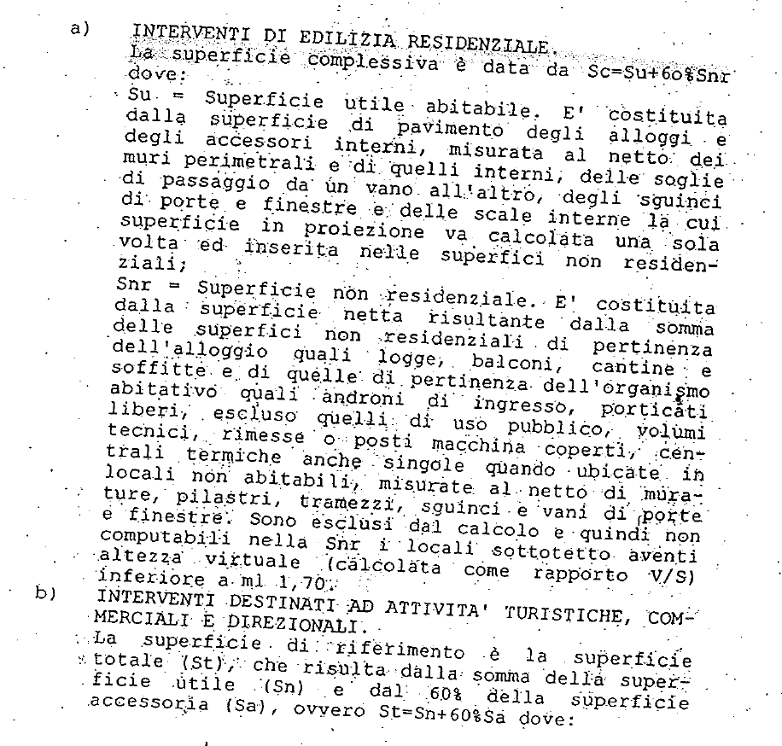
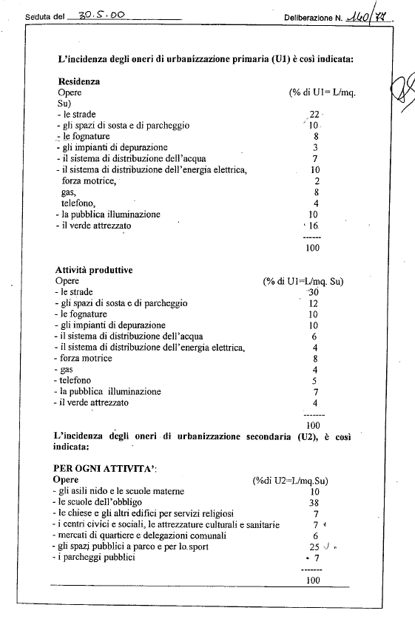
 |  |  |  | Superficie |  | Dest. Uso | Tariffa |  | % scomputo (1=nessuno scomputo; 0=scomputo 100%)
 |  |  |  | (mq) |  |  | (€/mq)
 |  | U1 | = |  | x |  |  | x | 1.00 |  |  |  | = | € -

 |  |  |  | Superficie |  |  | Tariffa |  | % scomputo (1=nessuno scomputo; 0,7=scomputo 30%)
 |  |  |  | (mq) |  |  | (€/mq)
 |  | U2 | = |  | x |  |  | x | 1.00 |  |  |  | = | € -

 |  |  |  |  |  |  |  |  |  |  |  | TOTALE |  | € -

 |  |  |  | Superficie |  | Dest. Uso | Tariffa |  | % scomputo (1=nessuno scomputo; 0=scomputo 100%)
 |  |  |  | (mq) |  |  | (€/mq)
 |  | U1 | = |  | x |  |  | x | 1.00 |  |  |  | = | € -

 |  |  |  | Superficie |  |  | Tariffa |  | % scomputo (1=nessuno scomputo; 0,7=scomputo 30%)
 |  |  |  | (mq) |  |  | (€/mq)
 |  | U2 | = |  | x |  |  | x | 1.00 |  |  |  | = | € -

 |  |  |  |  |  |  |  |  |  |  |  | TOTALE |  | € -

 |  |  |  | Superficie |  | Dest. Uso | Tariffa |  | % scomputo (1=nessuno scomputo; 0=scomputo 100%)
 |  |  |  | (mq) |  |  | (€/mq)
 |  | U1 | = |  | x |  |  | x | 1.00 |  |  |  | = | € -

 |  |  |  | Superficie |  |  | Tariffa |  | % scomputo (1=nessuno scomputo; 0,7=scomputo 30%)
 |  |  |  | (mq) |  |  | (€/mq)
 |  | U2 | = |  | x |  |  | x | 1.00 |  |  |  | = | € -

 |  |  |  |  |  |  |  |  |  |  |  | TOTALE |  | € -

 |  | Produrre dimostrazione grafica/analitica delle superfici (campitura e tabella su apposito elaborato) |  |  |  |  |  |  |  |  |  | TOTALE U1/U2 |  | € -

ALLEGATO 1Cs PREVIGENTE - PROSPETTO DI CALCOLO OBLAZIONE PDC IN SANATORIA - METODO PREVIGENTE |  |  |  |  |  |  |  |  |  |  |  |  |  |  | Pag 2/11

CONTRIBUTO DI DISINQUINAMENTO (D) E SISTEMAZIONE (S) |  |  |  |  |  |  |  |  |  |  |  |  |  |  |  | Estratto dalla DCC n. 257/54 del 19/12/2005
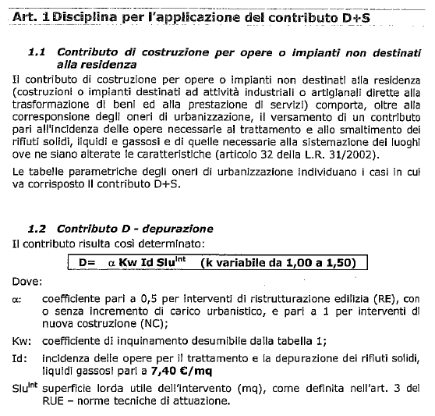

 |  |  |  | Superficie |  | Tariffa |  | Coeff. Α |  | Coeff. B
 |  |  |  | (mq) |  | (€/mq)
 |  | D | = |  | x |  | x |  | x |  |  |  | = | € - |  |  |  |  | Coefficiente B
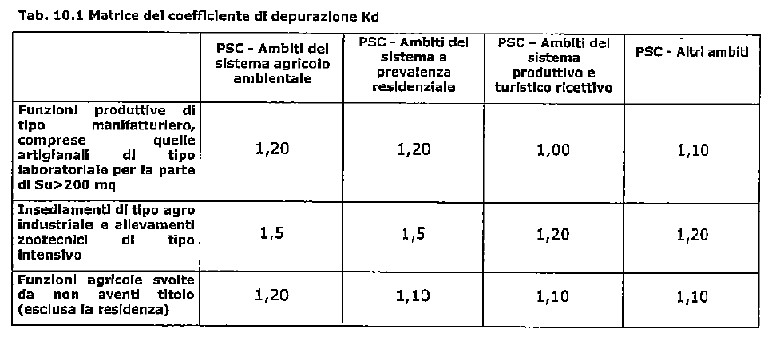
 |  |  |  | Superficie |  | Tariffa |  | Coeff. Α |  | Coeff. B
 |  |  |  | (mq) |  | (€/mq)
 |  | S | = |  | x |  | x |  | x |  |  |  | = | € -

 |  |  |  |  |  |  |  |  |  |  |  |  |  | € -

 |  |  |  | Superficie |  | Tariffa |  | Coeff. Α |  | Coeff. B
 |  |  |  | (mq) |  | (€/mq)
 |  | D | = |  | x |  | x |  | x |  |  |  | = | € -

 |  |  |  | Superficie |  | Tariffa |  | Coeff. Α |  | Coeff. B
 |  |  |  | (mq) |  | (€/mq)
 |  | S | = |  | x |  | x |  | x |  |  |  | = | € -

 |  |  |  |  |  |  |  |  |  |  |  |  |  | € -

 |  |  |  | Superficie |  | Tariffa |  | Coeff. Α |  | Coeff. B
 |  |  |  | (mq) |  | (€/mq)
 |  | D | = |  | x |  | x |  | x |  |  |  | = | € -

 |  |  |  | Superficie |  | Tariffa |  | Coeff. Α |  | Coeff. B
 |  |  |  | (mq) |  | (€/mq)
 |  | S | = |  | x |  | x |  | x |  |  |  | = | € - |  | Tariffa "Id" soggetta ad aggiornamento ISTAT annuale (consultare delibera aggiornamento)

 |  |  |  |  |  |  |  |  |  |  |  |  |  | € - |  |  |  |  | Il Contributo S (nel metodo di calcolo previgente) è dovuto SOLO per le attività estrattive

 |  | Produrre dimostrazione grafica delle superfici (campitura o polininea SLU e quantificazione in mq.) |  |  |  |  |  |  |  |  |  | TOTALE D+S |  | € - |  | Percentuali di applicazione del Costo di Costruzione per funzione residenziale
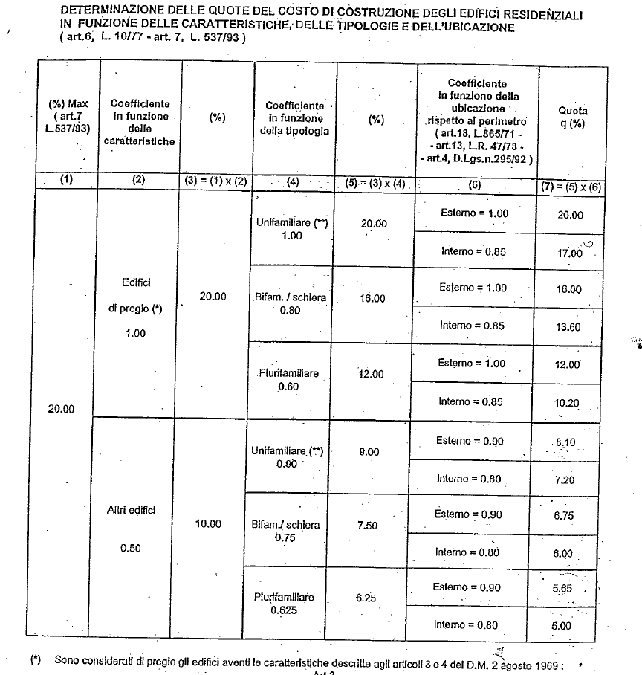
ALLEGATO 1Cs PREVIGENTE - PROSPETTO DI CALCOLO DEL OBLAZIONE PDC IN SANATORIA - METODO PREVIGENTE |  |  |  |  |  |  |  |  |  |  |  |  |  |  | Pag 3/11
 |  |  |  |  |  |  |  |  |  |  |  |  |  |  |  |  |  |  | Percentuali di applicazione del Costo di Costruzione per funzioni NON residenziali
COSTO DI COSTRUZIONE (CC)

 |  |  |  |  |  | CALCOLO CON COMPUTO METRICO IN PERCENTUALE

 |  |  |  | Importo CME |  | % applicazione
 |  |  |  | €
 |  | CC1 | = | - € | x |  |  |  |  |  |  |  | = | € -

 |  |  |  | Importo |  | % applicazione
 |  |  |  | €
 |  | CC2 | = | - € | x |  |  |  |  |  |  |  | = | € -

 |  |  |  | Importo |  | % applicazione |  |  |  |  |  |  |  |  |  |  |  |  | LE PERCENTUALI D'APPLICAZIONE DEL COSTO DI COSTRUZIONE PER FUNZIONI
 |  |  |  | € |  |  |  |  |  |  |  |  |  |  |  |  |  |  | NON RESIDENZIALI SONO RIDOTTE DEL 50% IN CASO DI RISTRUTTURAZIONE EDILIZIA
 |  | CC3 | = | - € | x |  |  |  |  |  |  |  | = | € -

 |  |  |  | Importo |  | % applicazione
 |  |  |  | €
 |  | CC4 | = | - € | x |  |  |  |  |  |  |  | = | € -

 |  |  |  |  |  |  |  |  |  |  |  |  |  | € -

 |  |  |  |  |  | CALCOLO CON METODO TABELLARE (COMPILARE SCHEDA CC TABELLARE)

 |  |  | CC Tabellare (vedi foglio) |  |  |  |  |  |  |  |  |  | = | € -

 |  | Produrre computo metrico oppure calcolo CC tabellare (a seconda della casistica) |  |  |  |  |  |  |  |  |  | TOTALE CC |  | € - |  | Interno = area interna al T.U. così come definito alla Tav. CTP 3 del PSC (o RUE cartografico interattivo)
 |  |  |  |  |  |  |  |  |  |  |  |  |  |  |  | Esterno = area interna al T.U. così come definito alla Tav. CTP 3 del PSC (o RUE cartografico interattivo)
ALLEGATO 1Cs PREVIGENTE - PROSPETTO DI CALCOLO OBLAZIONE PDC IN SANATORIA - METODO PREVIGENTE |  |  |  |  |  |  |  |  |  |  |  |  |  |  | Pag 4/11

MONETIZZAZIONE PARCHEGGI PUBBLICI (MPS)

 |  |  |  | Tipologia Superficie |  | Superficie |  | Standard
 |  |  |  |  |  | (mq) |  |  |  | (mq)
 |  | Area dotazione | = | SLU |  |  | x |  | = | 0.00

 |  | Area dotazione | = | Sf |  |  | x |  | = | 0.00 |  |  |  |  |  | SLU
 |  |  |  |  |  |  |  |  |  |  |  |  |  |  |  | Sf
 |  |  |  |  |  |  |  | TOTALE DOTAZIONE (Area) | = | 0.00 |  |  |  |  |  | St
 |  |  |  |  |  |  |  |  |  |  |  |  |  |  |  | Sv |  | [MSP1=] [mq]0 x [€/mq] = 0 [MSP2=] [mq]0 x [€/mq] = 0 [MPP1=] [mq]0 x [€/mq] = 0 [MPP2=] [mq]0 x [€/mq] = 0 [MVS=] [mq]0 x [€/mq] 0 = 0
 |  |  |  |  |  |  |  |  |  |  |  |  |  |  |  | V
 |  |  |  |  |  |  |  |  |  |  |  | Produrre dimostrazione grafica delle superfici lorde SLU |  |  |  | Sc
 |  |  |  | Area dotazione |  | Tariffa |  |  |  |  |  | (campitura o polilinea su apposito elaborato grafico
 |  |  |  | (mq) |  | (€/mq) |  |  |  |  |  | con indicazione della superficie in mq.) |  |  |  | SI
 |  | MSP1 | = | 0.00 | x |  |  |  | = | € - |  |  |  |  |  | NO | [MSP1=] [mq]0 x [€/mq] = 0
 |  |  |  |  |  |  |  |  |  |  |  |  |  |  |  | 0.00
 |  |  |  |  |  |  |  |  |  |  |  |  |  |  |  | 0.00
 | DOTAZIONE CALCOLATA SULLA DIFFERENZA TRA STATO DI FATTO (SdF) E STATO DI PROGETTO (SdP)

 |  |  |  | Tipologia Superficie |  | Superficie |  | Standard
 |  |  |  |  |  | (mq) |  |  |  | (mq)
 |  | Area (SdF) | = | SLU |  |  | x |  | = | 0.00

 |  | Area (SdP) | = | SLU |  |  | x |  | = | 0.00

 |  |  |  |  |  |  |  | TOTALE DOTAZIONE (Area) | = | 0.00 |  |  |  |  |  | 0.00

 |  |  |  |  |  |  |  |  |  |  |  | Produrre dimostrazione grafica delle superfici lorde SLU
 |  |  |  | Area dotazione |  | Tariffa |  |  |  |  |  | (campitura o polilinea su apposito elaborato grafico
 |  |  |  | (mq) |  | (€/mq) |  |  |  |  |  | con indicazione della superficie in mq.) |  |  |  | 0.00
 |  | MSP2 | = | 0.00 | x |  |  |  | = | € - |  |  |  |  |  | 0.00 | [MSP2=] [mq]0 x [€/mq] = 0

ALLEGATO 1Cs PREVIGENTE - PROSPETTO DI CALCOLO OBLAZIONE PDC IN SANATORIA - METODO PREVIGENTE |  |  |  |  |  |  |  |  |  |  |  |  |  |  | Pag 5/11

MONETIZZAZIONE PARCHEGGI PRIVATI (MPP)

 |  |  |  | Tipologia Superficie |  | Superficie |  | Standard
 |  |  |  |  |  | (mq) |  |  |  | (mq) |  | MONETIZZAZIONE PARCHEGGI PRIVATI
 |  | Area dotazione | = | SLU |  |  | x |  | = | 0.00 |  | POSSIBILE SOLO SE AMMESSA DA RUE
 |  |  |  |  |  |  |  |  |  |  |  | VERIFICARE CON S.O. CONFORMITA'
 |  | Area dotazione | = | SLU |  |  | x |  | = | 0.00

 |  |  |  |  |  |  |  | TOTALE DOTAZIONE (Area) | = | 0.00 |  | Da reperire
 |  |  |  |  |  |  |  |  |  |  |  | Verificare con S.O. Conformità

 |  |  |  |  |  |  |  |  |  |  |  | Produrre dimostrazione grafica delle superfici lorde SLU
 |  |  |  | Area dotazione |  | Tariffa |  |  |  |  |  | (campitura o polilinea su apposito elaborato grafico
 |  |  |  | (mq) |  | (€/mq) |  |  |  |  |  | con indicazione della superficie in mq.) |  |  |  | 0.00
 |  | MPP1 | = | 0.00 | x |  |  |  | = | € - |  |  |  |  |  | 0.00 | [MPP1=] [mq]0 x [€/mq] = 0

 | DOTAZIONE CALCOLATA SULLA DIFFERENZA TRA STATO DI FATTO (SdF) E STATO DI PROGETTO (SdP)

 |  |  |  | Tipologia Superficie |  | Superficie |  | Standard
 |  |  |  |  |  | (mq) |  |  |  | (mq) |  | MONETIZZAZIONE PARCHEGGI PRIVATI
 |  | Area (SdF) | = | SLU |  |  | x |  | = | 0.00 |  | POSSIBILE SOLO SE AMMESSA DA RUE
 |  |  |  |  |  |  |  |  |  |  |  | VERIFICARE CON S.O. CONFORMITA'
 |  | Area (SdP) | = | SLU |  |  | x |  | = | 0.00

 |  |  |  |  |  |  |  | TOTALE DOTAZIONE (Area) | = | 0.00 |  | Da reperire |  |  |  | 0.00
 |  |  |  |  |  |  |  |  |  |  |  | Verificare con S.O. Conformità

 |  |  |  |  |  |  |  |  |  |  |  | Produrre dimostrazione grafica delle superfici lorde SLU
 |  |  |  | Area dotazione |  | Tariffa |  |  |  |  |  | (campitura o polilinea su apposito elaborato grafico
 |  |  |  | (mq) |  | (€/mq) |  |  |  |  |  | con indicazione della superficie in mq.) |  |  |  | 0.00
 |  | MPP2 | = | 0.00 | x |  |  |  | = | € - |  |  |  |  |  | 0.00 | [MPP2=] [mq]0 x [€/mq] = 0

ALLEGATO 1Cs PREVIGENTE - PROSPETTO DI CALCOLO OBLAZIONE PDC IN SANATORIA - METODO PREVIGENTE |  |  |  |  |  |  |  |  |  |  |  |  |  |  | Pag 6/11

MONETIZZAZIONE VERDE E ALTRI STANDARD (MVS)

 |  |  |  | Tipologia Superficie |  | Superficie |  | Standard
 |  |  |  |  |  | (mq) |  |  |  | (mq)
 |  | Area dotazione | = | SLU |  | 0.00 | x | 0.000 | = | 0.00 |  | VERDE ATTREZZATO

 |  | Area dotazione | = | Sf |  | 0.00 | x | 0.000 | = | 0.00 |  | ISTRUZIONE

 |  | Area dotazione | = | SLU |  | 0.00 | x | 0.000 | = | 0.00 |  | INTERESSE COMUNE

 |  | Area dotazione | = | Sf |  | 0.00 | x | 0.000 | = | 0.00 |  | CULTO

 |  |  |  |  |  |  |  | TOTALE DOTAZIONE (Area) | = | 0.00 |  | Da reperire o monetizzare
 |  |  |  |  |  |  |  |  |  |  |  | Verificare con S.O. Conformità

 |  |  |  |  |  |  |  |  |  |  |  | Produrre dimostrazione grafica delle superfici lorde SLU
 |  |  |  | Area dotazione |  | Tariffa |  |  |  |  |  | (campitura o polilinea su apposito elaborato grafico
 |  |  |  | (mq) |  | (€/mq) |  |  |  |  |  | con indicazione della superficie in mq.) |  |  |  | 0.00
 |  | MVS | = | 0.00 | x | 0.00 |  |  | = | € - |  |  |  |  |  | 0.00 | [MVS=] [mq]0 x [€/mq] 0 = 0

ALLEGATO 1Cs PREVIGENTE - PROSPETTO DI CALCOLO OBLAZIONE PDC IN SANATORIA - METODO PREVIGENTE |  |  |  |  |  |  |  |  |  |  |  |  |  |  | Pag 7/11

CONTRIBUTO PEREQUATIVO CITTA' PUBBLICA (artt. 1.2.4 e 1.2.9 RUE)

 |  |  |  |  |  |  | RUE |  | mq |  | RUE |  | mq
 |  | Classificazione area PRE-VIGENTE

 |  | Classificazione area VIGENTE

 |  |  |  |  |  |  |  |  |  |  |  |  |  | inserire importo
 |  | CALCOLO CONTRIBUTO CITTA' PUBBLICA |  |  |  |  | se dovuto, da quantificare e relazionare a parte |  |  |  |  |  |  | € -

ALLEGATO 1Cs PREVIGENTE - PROSPETTO DI CALCOLO OBLAZIONE PDC IN SANATORIA - METODO PREVIGENTE |  |  |  |  |  |  |  |  |  |  |  |  |  |  | Pag 8/11

CALCOLO OBLAZIONE AI SENSI DELLA L. 105/2024 (D.L. 69/2024 "Decreto Salva Casa") E MONETIZZAZIONE

 |  | U1 | = | € - |  | Oneri U1 |  |  |  | selezionare
 |  |  |  |  |  |  |  |  |  | SI |  |  | Sanatoria con Doppia Conformità
 |  | U2 | = | € - |  | Oneri U2
 |  |  |  |  |  |  |  |  |  | selezionare
 |  | D | = | € - |  | Contributo D |  |  |  | NO |  |  | Esonero del CdC ex art. 32 L.R. 15/2013
 |  |  |  |  |  |  |  |  |  |  |  |  |  |  |  | SI
 |  | S | = | € - |  | Contributo S |  |  |  |  |  |  |  |  |  | NO
 |  |  |  |  |  |  |  |  |  |  |  |  |  |  |  | SI
 |  | CC | = | € - |  | Quota sul Costo di Costruzione |  |  |  |  |  |  |  |  |  | NO

 |  | TOTALE (CdC) | = | - € |  | CONTRIBUTO DI COSTRUZIONE (CdC) |  |  |  |  |  |  |  |  |  | SI - NO |  | [Oblazione = Cdc x 2] 0 [Oblazione = Cdc x 1] 0 [Oblazione = Cdc x 2 + maggiorazione 20%] 0 [Oblazione = Cdc x 1 + maggiorazione 20%] 0
 |  |  |  |  |  |  |  |  |  |  |  |  |  |  |  | SI - SI
 |  |  |  |  |  |  |  |  |  |  |  |  |  |  |  | NO - NO
 |  |  |  |  |  |  |  |  |  |  |  | Vai a pag. 6/8 |  |  |  | NO - SI
 |  | OBLAZIONE = CdC x 2 |  |  |  |  |  |  |  | € - |  |  |  |  |  |  | [Oblazione = Cdc x 2] 0
 |  | OBLAZIONE = CdC x 1 |  |  |  |  |  |  |  | € - |  | Vai a pag. 7/8 |  |  |  |  | [Oblazione = Cdc x 1] 0
 |  | OBLAZIONE = CdC x 2 + maggiorazione 20% |  |  |  |  |  |  |  | € - |  |  |  |  |  |  | [Oblazione = Cdc x 2 + maggiorazione 20%] 0
 |  | OBLAZIONE = CdC x 1 + maggiorazione 20% |  |  |  |  |  |  |  | € - |  |  |  |  |  | € - | [Oblazione = Cdc x 1 + maggiorazione 20%] 0
 |  |  |  |  |  |  |  |  |  |  |  |  |  |  |  | € -
 |  | OBLAZIONE DOVUTA |  |  |  |  |  |  |  | € - |  |  |  |  |  | € -
 |  |  |  |  |  |  |  |  |  |  |  |  |  |  |  | € -
 |  | MPP | = | MONETIZZAZIONE PARCHEGGI PRIVATI |  |  |  |  |  | € -
 |  | MSP | = | MONETIZZAZIONE PARCHEGGI PUBBLICI |  |  |  |  |  | € -
 |  | MVS | = | MONETIZZAZIONE VERDE E ALTRI STANDARD |  |  |  |  |  | € -
 |  | Mtot | = | TOTALE MONETIZZAZIONE DOTAZIONI |  |  |  |  |  | € -

 |  | CP | = | CONTRIBUTO CITTA' PUBBLICA |  |  |  |  |  | € -

 |  | TOTALE DOVUTO (OBLAZIONE + MONETIZZAZIONE + CITTA' PUBBLICA) |  |  |  |  |  |  | = | € -

ALLEGATO 1Cs PREVIGENTE - PROSPETTO DI CALCOLO OBLAZIONE PDC IN SANATORIA - METODO PREVIGENTE |  |  |  |  |  |  |  |  |  |  |  |  |  |  | Pag 9/11 | SANATORIA CON DOPPIA CONFORMITA'
 |  |  |  |  |  |  |  |  |  |  |  |  |  |  |  | SANATORIA GIURISPRUDENZIALE
RIEPILOGO OBLAZIONE, MONETIZZAZIONE E MODALITA' DI VERSAMENTO |  |  |  |  |  |  |  |  |  |  |  |  |  |  |  | ESONERO DEL CDC IN VIA ORDINARIA

 | TIPOLOGIA DI SANATORIA |  |  |  |  |  | Si richiede la rateizzazione? |  |  |  |  |  |  | NO

 | D.L. 69/2024 "Decreto Salva Casa" |  |  |  |  |  | Piano di rateizzazione (ammessa solo per importi > 5.000 €)
 |  |  |  |  |  |  | Versamento Rata n. 1 + Fidejussione importi residui |  |  |  |  |  |  | € - |  | € -
 | SANATORIA CON DOPPIA CONFORMITA' |  |  |  |  |  | Al momento della presentazione della SCIA o entro 30 gg dal rilascio del PdC
 |  |  |  |  |  |  |  |  |  |  |  |  | Importo fidejussione | € -
 |  |  |  |  |  |  | Versamento Rata n. 2 |  |  |  |  |  |  | € -
 |  |  |  |  |  |  | Entro 9 mesi dalla presentazione della SCIA o dal rilascio del PdC
 |  | OBLAZIONE | = | € - |  |  | Versamento Rata n. 3 |  |  |  |  |  |  | € -
 |  |  |  |  |  |  | Entro 18 mesi dalla presentazione della SCIA o dal rilascio del PdC
 |  | Mtot | = | € -

 |  | TOTALE | = | € - |  |  | MODALITA' DI VERSAMENTO (esclusivamente con PagoPA):
Presentezione: nella sezione pagamenti C-Portal valorizzare/compilare i campi degli importi autocalcolati/dovuti. Il servizio online permetterà di generare l'avviso di pagamento PagoPA o di pagare direttamente l'importo dovuto.
Integrazione oneri pratiche edilizie presentate entro il 24/11/2024 tramite C-Portal: entrare in C-Portal https://servizisuei.comune.parma.it, pratiche presentate, integrazione pratiche edilizie, presenta istanza, compilare dati richiesti, nella sezione oneri indicare natura/tipologa del contributo e importo dello stesso, entrare in pagamenti e selezionare la modalità, procedere al pagamento.
Integrazione oneri pratiche edilizie presentate dal 25/11/2024 tramite C-Portal: entrare in C-Portal https://servizisuei.comune.parma.it, la mia scrivania, individuare la pratica da integrare, azioni, integrazione spontanea, compilare dati richiesti, nella sezione oneri indicare natura/tipologa del contributo e importo dello stesso, entrare in pagamenti e selezionare la modalità, procedere al pagamento.
 | Da versare:
 | Entro 30 gg dal rilascio del PdC
 | oppure secondo il piano di rateizzazione

 |  | CP | = | € -

 | Da versare:
 | Entro 30 gg dal rilascio del PdC
 | Non rateizzabile ai sensi della DD 2383/2020

 |  | TOTALE | = | € - |  | Totale complessivo degli importi dovuti (Oblazione + Monetizzazioni + CP)

